Sheet1
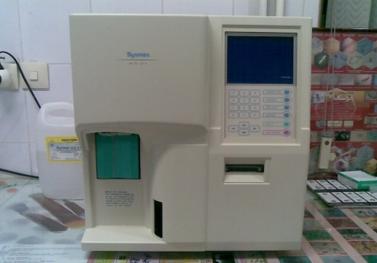
دانشگاه علوم پزشکی مشهد
شبکه بهداشت و درمان شهرستان خلیل اباد
آزمایشگاه مرکز بهداشت
 شناسنامه تجهیزات
1 | نوع دستگاه | سل کانتر هماتولوژی
2 | کارخانه | SYSMEX
3 | مدل | KX-21
4 | کشور سازنده | ژاپن
5 | شماره سریال | B2412 - 2008/07
6 | محل اسقرار | میز هماتولوژی-آزمایشگاه مرکز بهداشت
7 | کاربران ویژه | سایر همکاران
9 | تاریخ رسید به آزمایشگاه | 1386/05/17
10 | تاریخ راه اندازی در بخش | 1386/05/20
11 | شرایط دستگاه موقع تحویل | سالم
12 | ویژگی خاص | به گرمای زیاد و غبار حساس است
13 | تجهیزات مرتبط | UPS - روتاتور
14 | منبع تغذیه | 220-230 V - 230 VA - 50-60 HZ
15 | شرکت پشتبان | شرکت ایران آزما
16 | آدرس شرکت پشتیبان | مشهد- خ عدل خمینی
17 | تلفن تماس شرکت پشتیبان | 8597430 - 8599848-09151152902
18 | مشخصات فرد راه اندازی کننده | سید حسن نبوی - 09151113258
19 | مشخصات فرد تحویل گیرنده | یاسر یوسف پور
20 | نحوه آموزش دستگاه | شفاهی و دارای دفترچه راهنما
21 | مشخصات محلول ها و مواد مصرفی | ایزوتون دیف و لایز اقلیم دانش
22 | شماره پلاک دستگاه | 511- طبقه5
 | تکمیل کننده فرم | یاسر یوسف پور
23 | تاریخ تکمیل فرم | 1388/09/20

